画面定義
画面レイアウト

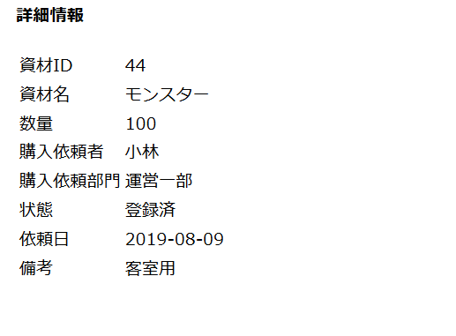

JSPファイル

購入承認詳細 |  | /WEB-INF/jsp/approvalDetail.jsp

画面項目
番号 | 論理名 | I/O | 表示値 | 送信値 | タイプ | 備考
1 | 資材ID | O | 画面フォーム.資材DTO.資材ID | - | font
2 | 資材名 | O | 画面フォーム.資材DTO.資材名 | - | font
3 | 数量 | O | 画面フォーム.資材DTO.数量 | - | font
4 | 購入依頼者 | O | 画面フォーム.資材DTO.購入依頼者名 | - | font
5 | 購入依頼部門 | O | 画面フォーム.資材DTO.購入部門名 | - | font
6 | 状態 | O | 画面フォーム.資材DTO.状態名 | - | font
6 | 依頼日 | O | 画面フォーム.資材DTO.購入依頼日 | - | font
7 | 備考 | O | 画面フォーム.資材DTO.備考 | - | font

